상품제안서
디자인 타포린가방 대형 41x36x22 | 상품코드: S45551

 |  |  |  |  |  |  | 02-713-8555 | www.synergygift.co.kr
  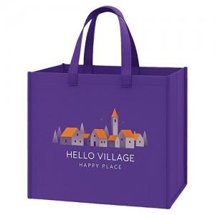

【상세/제작정보】 | <p><span style="font-size: 14pt;">※ DTF전사인쇄 별도 문의 바랍니다.</span></p>

【인쇄/포장옵션】 | 실크 / OPP(비닐)

【공급단가】 | 수량 | 200~ | 500~ | 1,000~ | 3,000~ | 10,000~
*VAT별도 | 단가 | 1,710원 | 1,620원 | 1,540원 | 1,500원 | 1,480원

【상품 URL】 | https://www.synergygift.co.kr:443/src/goods_detail.php?gdno=45551

